Facture

SOUGUI ESHOP |  |  |  |  |  | Facture

 |  |  | Date: |  | 2026-02-28
 |  |  | Facture #: |  | FAC25-32
 |  |  | Client ID |  | -

Enregistrer
Expéditeur : |  |  | A envoyer à :
Nom | SOUGUI E SHOP |  | Nom | Bank ABC Tunis
MF | 1797689/E |  | Matricule Fiscal | #REF!
Adresse | 18 Rue Mokhtar Attia Megrine,Ben Arous 2033 |  | Adresse | Rue du Lac d'Annecy , Tunis 1053
Téléphone | +216 55 466 087 |  | Téléphone

Référence | Description |  | PU HT | Quantité | Prix Total HT |  | Mode de paiement: 50% à l'avance , 50% à la livraison
SM-001 | Saphir Majesté |  | 220.00 | 5.00 | 1,100.00 TND
AI-001 | Azur Impérial |  | 170.00 | 15.00 | 2,550.00 TND
IMP-001 | Impérial d'or |  | 170.00 | 20.00 | 3,400.00 TND
Pers | Packaging & personnalisation |  | 425.00 | 1.00 | 425.00 TND

Conditions de paiement : |  |  |  | Montant Total HT | 7,475.00 TND
Les modes de paiement acceptés incluent le chèque et le virement bancaire |  |  |  | TVA | 0%
 |  |  |  | Timbre | 1.00
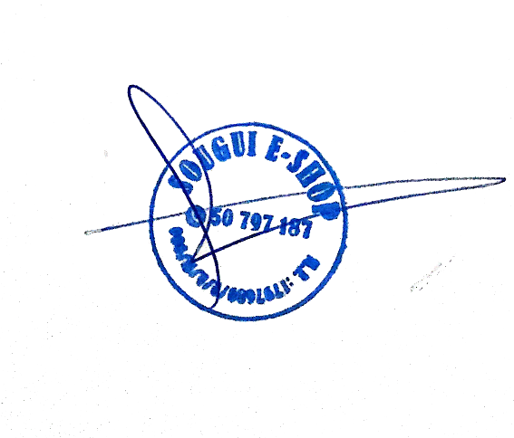
Détails bancaires |  |  |  | Avance 50% HT | 3,737.50 TND
RIB | 04058144008283136345 |  |  | Total Avance TTC | 3,738.500 TND
IBAN TN5904058144008283136345
Domiciliation : Attijari Bank Tunis

Arrêté la présente FACTURE à la somme de trois mille sept cent trente huit dinars cinq cent millimes tunisiens

 |  | Thank you for your business!
18 Rue Mokhtar Attia , Megrine, Ben Arous, 2033
Tel: +216 55 466 087 Fax: E-mail: contact@sougui.tn Web: www.sougui.tn

Devis
 | SOUGUI ESHOP |  |  |  |  | DEVIS

 |  |  |  | Date: |  | 2026-02-28
 |  |  |  | Devis #: |  | DEV25-12
 |  |  |  | Client ID |  | -

Enregistrer
Expéditeur : |  |  |  | A envoyer à :
Nom | SOUGUI E SHOP |  |  | Nom | Lilas
MF | 1797689/E |  |  | Matricule Fiscal | #REF!
Adresse | 18 Rue Mokhtar Attia Megrine,Ben Arous 2033 |  |  | Adresse | 5 Rue de l'énergie éolienne ZI Charguia 1 , Tunis Carthage 2035
Téléphone | +216 55 466 087 |  |  | Téléphone | #REF!

Référence | Description |  |  | PU HT | Quantité | Prix Total HT
SB-01 | Stylo Blanc 1 |  |  | 1.15 | 1500 | 1,725.00 TND
Pers | Personnalisation |  |  | 0.35 | 1500 | 525.00 TND

Conditions de paiement : |  |  |  |  | Montant Total HT | 2,250.00 TND
Les modes de paiement acceptés incluent le chèque et le virement bancaire

 |  |  |  |  | Timbre | 1.00
Détails bancaires |  |  |  |  | TVA | 19%
Banque | Agence | Compte | Clé |  | Total TTC | 2,678.50 TND
00004 | 00144 | 1440082831363 3
 | Domiciliation : Attijari Bank Tunis |  |  |  |  |  |  | Mode de paiement : 30% à l'avance 70% à la livraison
 | IBAN TN5904058144008283136345
Arrêté le présent DEVIS à la somme de deux mille six cent soixante huit dinars cinq cent millimes tunisiens |  |  |  |  |  |  | Mode de paiement : 30% à l'avance 70% à la livraison
Thank you for your business!
Si vous avez des questions concernant ce Devis, veuillez nous contacter.

Tel: +216 55 466 087 Fax: E-mail: contact@sougui.tn Web: www.sougui.tn
18 Rue Mokhtar Attia , Megrine, Ben Arous, 2033

